Test avant et après
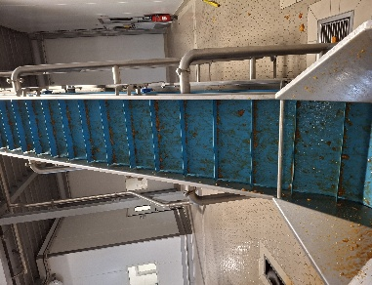
 |  | Zone Vidage |  |  |  |  |  |  |  | Zone dénoyautage |  |  |  | Zone dénoyautage |  |  |  |  |  |  |  |  |  |  |  | Comble
 |  | T11648 |  | T11638 |  | T11630 |  | T11649 |  | T216131 |  | T21632 |  | T22673 |  | T22674 |  | T22680 |  | T22683 |  | T22685 |  | T22686 |  | T22687
Date | N° Semaine | Photo avant | Photo après | Photo avant | Photo après | Photo avant | Photo après | Photo avant | Photo après | Photo avant | Photo après | Photo avant | Photo après | Photo avant | Photo après | Photo avant | Photo après | Photo avant | Photo après | Photo avant | Photo après | Photo avant | Photo après | Photo avant | Photo après | Photo avant | Photo après
2026-06-16 | 25 | 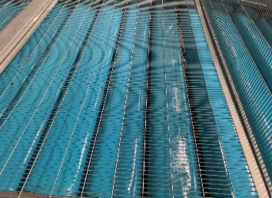 | 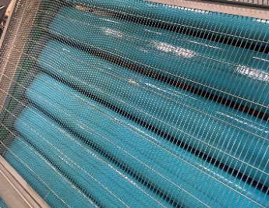 | 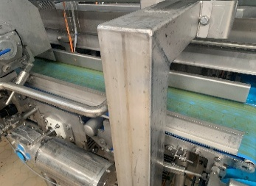 | 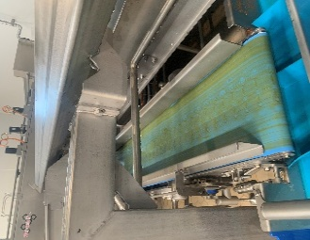 | 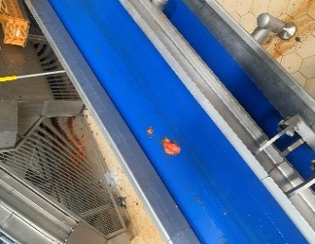 | 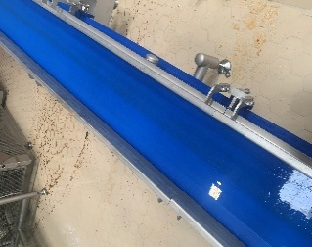 | 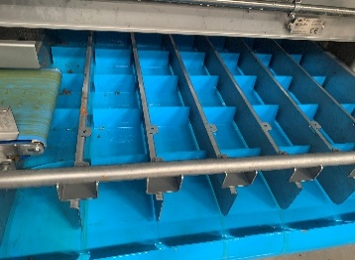 | 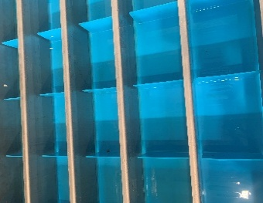 |  | 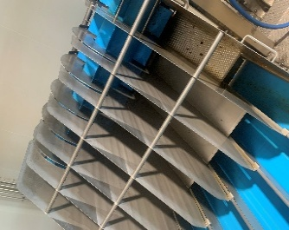 | 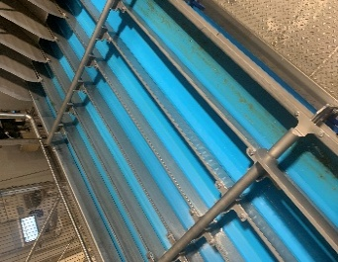 |  | 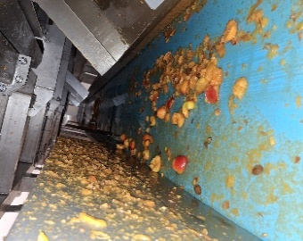 | 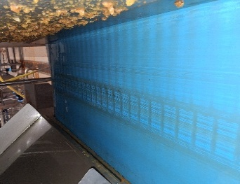 | 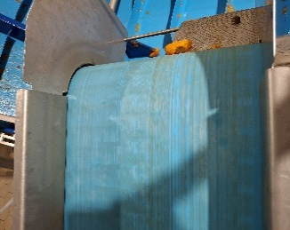 | 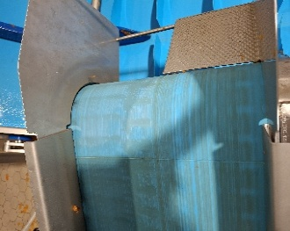 | 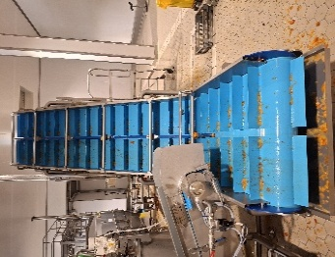 | 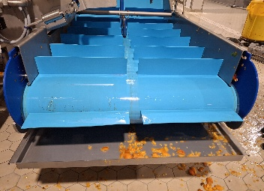 | 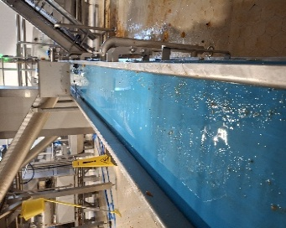 | 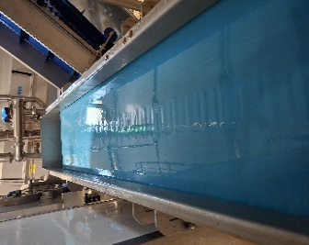 | 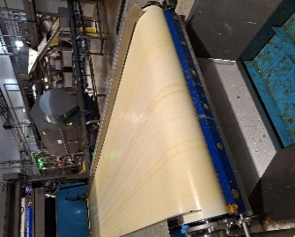 | 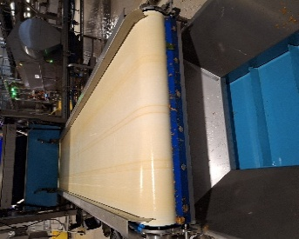 |  | 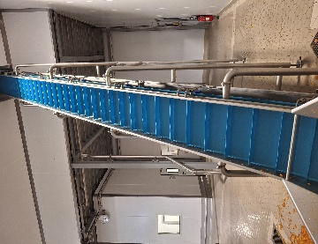 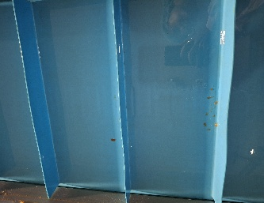

Vitesse
Nombre de tour
Test Brix

Commentaire |  |  |  |  |  | Tapis marche trop lentement.Trop écoulement d'eau, arrose plus le tapis T11638 que le T11630. |  | Angle interieur gauche reste sale après le nettoyage |  |  |  |  |  |  |  |  |  | Angle interieur gauche reste sale après le nettoyage |  |  |  | Trop écoulement d'eau

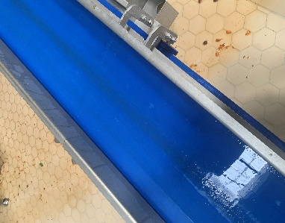
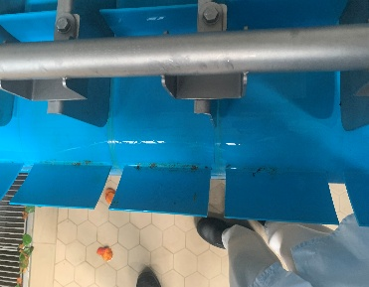
Date | N° Semaine | Photo avant | Photo après | Photo avant | Photo après | Photo avant | Photo après | Photo avant | Photo après | Photo avant | Photo après | Photo avant | Photo après | Photo avant | Photo après | Photo avant | Photo après | Photo avant | Photo après | Photo avant | Photo après | Photo avant | Photo après | Photo avant | Photo après | Photo avant | Photo après
2026-06-17 | 25 | 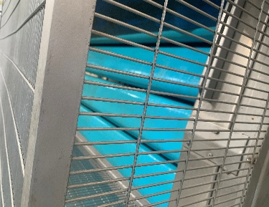 | 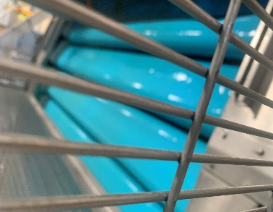 | 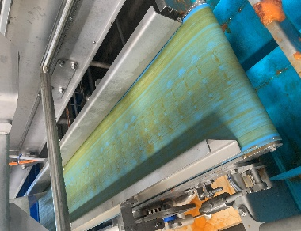 | 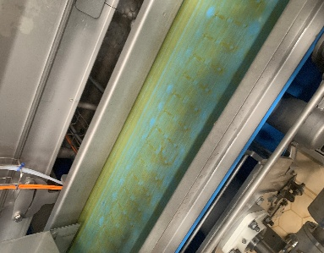 | 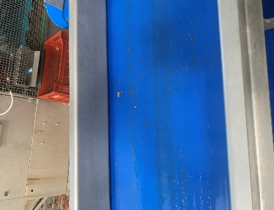 |  | 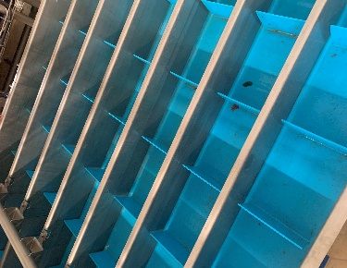 | 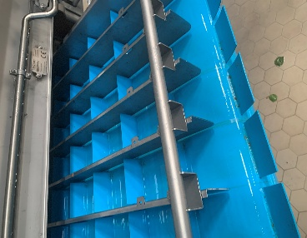 | 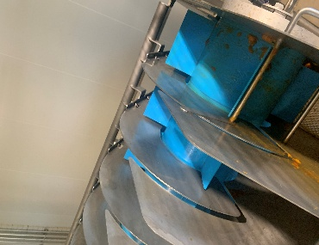 | 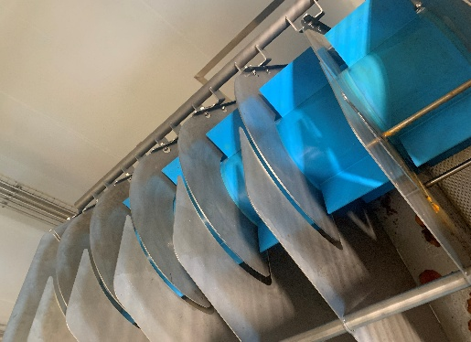 |  |  | 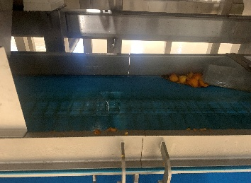 | 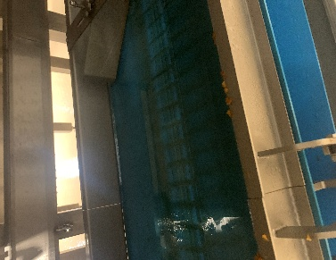 | 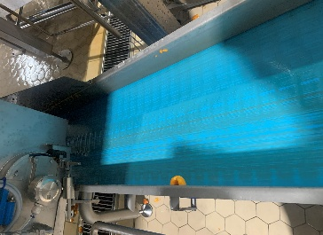 |  | 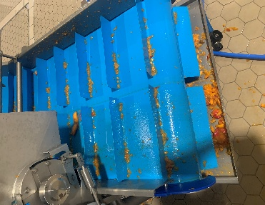 |  |  |  | 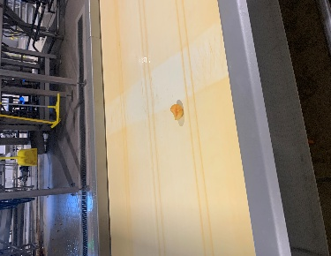 |  | 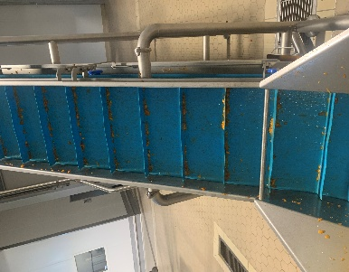

Vitesse
Nombre de tour
Test Brix

Commentaire |  |  |  |  |  | Tapis marche trop lentement.Trop écoulement d'eau, arrose plus le tapis T11638 que le T11630. |  | Angle interieur gauche reste sale après le nettoyage |  |  |  | Trop d'eau créer ballotement |  |  |  |  |  | Angle interieur gauche reste sale après le nettoyage

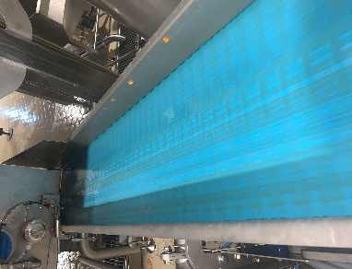
Date | N° Semaine | Photo avant | Photo après | Photo avant | Photo après | Photo avant | Photo après | Photo avant | Photo après | Photo avant | Photo après | Photo avant | Photo après | Photo avant | Photo après | Photo avant | Photo après | Photo avant | Photo après | Photo avant | Photo après | Photo avant | Photo après | Photo avant | Photo après | Photo avant | Photo après
 |  | 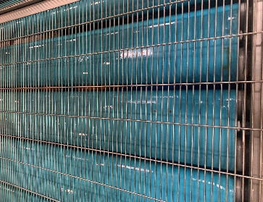 | 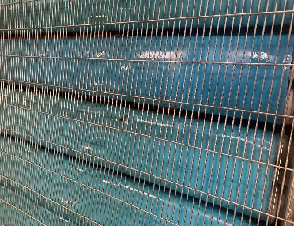 | 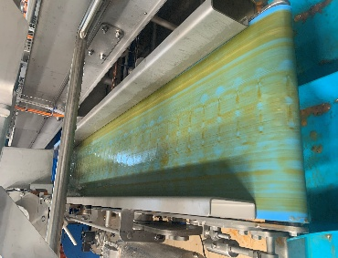 |  | 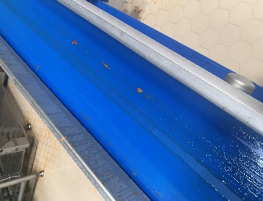 |  | 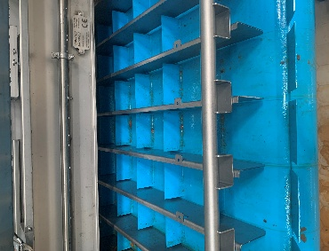 | 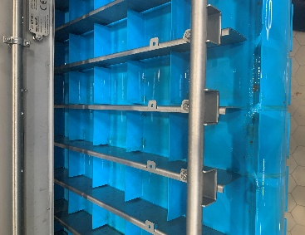 | 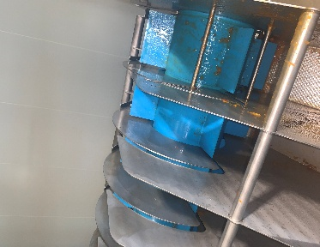 | 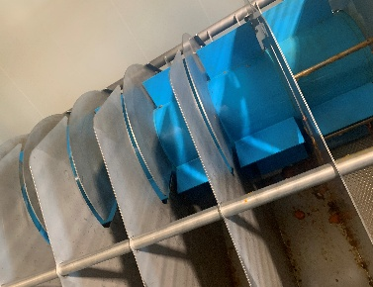 | 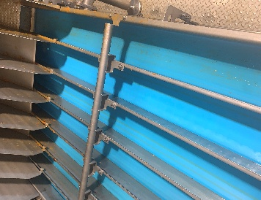 |  |  |  |  |  |  |  |  |  |  |  |  |  |  | 

Vitesse
Nombre de tour
Test Brix |  |  |  |  |  | -0.40% |  |  |  |  |  | 0.30% |  | 1.60% |  |  |  | 0.10% |  | 0.30% |  | 0.10% |  | 0.40%

Commentaire |  |  |  |  |  |  |  | c'est sale même après le programme rinçage car les résidus étaient trop sec |  |  |  |  |  |  |  |  |  |  |  |  |  |  |  |  |  | Même après le programme le tapis reste très sale avec des morceaux d'abricot bloqués à l'intérieur

Date | N° Semaine | Photo avant | Photo après | Photo avant | Photo après | Photo avant | Photo après | Photo avant | Photo après | Photo avant | Photo après | Photo avant | Photo après | Photo avant | Photo après | Photo avant | Photo après | Photo avant | Photo après | Photo avant | Photo après | Photo avant | Photo après | Photo avant | Photo après | Photo avant | Photo après

Test Brix

Commentaire

Date | N° Semaine | Photo avant | Photo après | Photo avant | Photo après | Photo avant | Photo après | Photo avant | Photo après | Photo avant | Photo après | Photo avant | Photo après | Photo avant | Photo après | Photo avant | Photo après | Photo avant | Photo après | Photo avant | Photo après | Photo avant | Photo après | Photo avant | Photo après | Photo avant | Photo après

Test Brix

Commentaire

Date | N° Semaine | Photo avant | Photo après | Photo avant | Photo après | Photo avant | Photo après | Photo avant | Photo après | Photo avant | Photo après | Photo avant | Photo après | Photo avant | Photo après | Photo avant | Photo après | Photo avant | Photo après | Photo avant | Photo après | Photo avant | Photo après | Photo avant | Photo après | Photo avant | Photo après

Test Brix

Test Visuel

Commentaire

Date | N° Semaine | Photo avant | Photo après | Photo avant | Photo après | Photo avant | Photo après | Photo avant | Photo après | Photo avant | Photo après | Photo avant | Photo après | Photo avant | Photo après | Photo avant | Photo après | Photo avant | Photo après | Photo avant | Photo après | Photo avant | Photo après | Photo avant | Photo après | Photo avant | Photo après

Test Brix

Test Visuel

Commentaire

Date | N° Semaine | Photo avant | Photo après | Photo avant | Photo après | Photo avant | Photo après | Photo avant | Photo après | Photo avant | Photo après | Photo avant | Photo après | Photo avant | Photo après | Photo avant | Photo après | Photo avant | Photo après | Photo avant | Photo après | Photo avant | Photo après | Photo avant | Photo après | Photo avant | Photo après

Test Brix

Test Visuel

Commentaire

Date | N° Semaine | Photo avant | Photo après | Photo avant | Photo après | Photo avant | Photo après | Photo avant | Photo après | Photo avant | Photo après | Photo avant | Photo après | Photo avant | Photo après | Photo avant | Photo après | Photo avant | Photo après | Photo avant | Photo après | Photo avant | Photo après | Photo avant | Photo après | Photo avant | Photo après

Test Brix

Test Visuel

Commentaire

Date | N° Semaine | Photo avant | Photo après | Photo avant | Photo après | Photo avant | Photo après | Photo avant | Photo après | Photo avant | Photo après | Photo avant | Photo après | Photo avant | Photo après | Photo avant | Photo après | Photo avant | Photo après | Photo avant | Photo après | Photo avant | Photo après | Photo avant | Photo après | Photo avant | Photo après

Test Brix

Test Visuel

Commentaire

Date | N° Semaine | Photo avant | Photo après | Photo avant | Photo après | Photo avant | Photo après | Photo avant | Photo après | Photo avant | Photo après | Photo avant | Photo après | Photo avant | Photo après | Photo avant | Photo après | Photo avant | Photo après | Photo avant | Photo après | Photo avant | Photo après | Photo avant | Photo après | Photo avant | Photo après

Test Brix

Test Visuel

Commentaire

Date | N° Semaine | Photo avant | Photo après | Photo avant | Photo après | Photo avant | Photo après | Photo avant | Photo après | Photo avant | Photo après | Photo avant | Photo après | Photo avant | Photo après | Photo avant | Photo après | Photo avant | Photo après | Photo avant | Photo après | Photo avant | Photo après | Photo avant | Photo après | Photo avant | Photo après

Test Brix

Test Visuel

Commentaire

Date | N° Semaine | Photo avant | Photo après | Photo avant | Photo après | Photo avant | Photo après | Photo avant | Photo après | Photo avant | Photo après | Photo avant | Photo après | Photo avant | Photo après | Photo avant | Photo après | Photo avant | Photo après | Photo avant | Photo après | Photo avant | Photo après | Photo avant | Photo après | Photo avant | Photo après

Test Brix

Test Visuel

Commentaire

Date | N° Semaine | Photo avant | Photo après | Photo avant | Photo après | Photo avant | Photo après | Photo avant | Photo après | Photo avant | Photo après | Photo avant | Photo après | Photo avant | Photo après | Photo avant | Photo après | Photo avant | Photo après | Photo avant | Photo après | Photo avant | Photo après | Photo avant | Photo après | Photo avant | Photo après

Test Brix

Test Visuel

Commentaire

Date | N° Semaine | Photo avant | Photo après | Photo avant | Photo après | Photo avant | Photo après | Photo avant | Photo après | Photo avant | Photo après | Photo avant | Photo après | Photo avant | Photo après | Photo avant | Photo après | Photo avant | Photo après | Photo avant | Photo après | Photo avant | Photo après | Photo avant | Photo après | Photo avant | Photo après

Test Brix

Test Visuel

Commentaire

Date | N° Semaine | Photo avant | Photo après | Photo avant | Photo après | Photo avant | Photo après | Photo avant | Photo après | Photo avant | Photo après | Photo avant | Photo après | Photo avant | Photo après | Photo avant | Photo après | Photo avant | Photo après | Photo avant | Photo après | Photo avant | Photo après | Photo avant | Photo après | Photo avant | Photo après

Test Brix

Test Visuel

Commentaire

Date | N° Semaine | Photo avant | Photo après | Photo avant | Photo après | Photo avant | Photo après | Photo avant | Photo après | Photo avant | Photo après | Photo avant | Photo après | Photo avant | Photo après | Photo avant | Photo après | Photo avant | Photo après | Photo avant | Photo après | Photo avant | Photo après | Photo avant | Photo après | Photo avant | Photo après

Test Brix

Test Visuel

Commentaire

Date | N° Semaine | Photo avant | Photo après | Photo avant | Photo après | Photo avant | Photo après | Photo avant | Photo après | Photo avant | Photo après | Photo avant | Photo après | Photo avant | Photo après | Photo avant | Photo après | Photo avant | Photo après | Photo avant | Photo après | Photo avant | Photo après | Photo avant | Photo après | Photo avant | Photo après

Test Brix

Test Visuel

Commentaire

Date | N° Semaine | Photo avant | Photo après | Photo avant | Photo après | Photo avant | Photo après | Photo avant | Photo après | Photo avant | Photo après | Photo avant | Photo après | Photo avant | Photo après | Photo avant | Photo après | Photo avant | Photo après | Photo avant | Photo après | Photo avant | Photo après | Photo avant | Photo après | Photo avant | Photo après

Test Brix

Test Visuel

Commentaire

Date | N° Semaine | Photo avant | Photo après | Photo avant | Photo après | Photo avant | Photo après | Photo avant | Photo après | Photo avant | Photo après | Photo avant | Photo après | Photo avant | Photo après | Photo avant | Photo après | Photo avant | Photo après | Photo avant | Photo après | Photo avant | Photo après | Photo avant | Photo après | Photo avant | Photo après

Test Brix

Test Visuel

Commentaire

Date | N° Semaine | Photo avant | Photo après | Photo avant | Photo après | Photo avant | Photo après | Photo avant | Photo après | Photo avant | Photo après | Photo avant | Photo après | Photo avant | Photo après | Photo avant | Photo après | Photo avant | Photo après | Photo avant | Photo après | Photo avant | Photo après | Photo avant | Photo après | Photo avant | Photo après

Test Brix

Test Visuel

Commentaire

Date | N° Semaine | Photo avant | Photo après | Photo avant | Photo après | Photo avant | Photo après | Photo avant | Photo après | Photo avant | Photo après | Photo avant | Photo après | Photo avant | Photo après | Photo avant | Photo après | Photo avant | Photo après | Photo avant | Photo après | Photo avant | Photo après | Photo avant | Photo après | Photo avant | Photo après

Test Brix

Test Visuel

Commentaire

Date | N° Semaine | Photo avant | Photo après | Photo avant | Photo après | Photo avant | Photo après | Photo avant | Photo après | Photo avant | Photo après | Photo avant | Photo après | Photo avant | Photo après | Photo avant | Photo après | Photo avant | Photo après | Photo avant | Photo après | Photo avant | Photo après | Photo avant | Photo après | Photo avant | Photo après

Test Brix

Test Visuel

Commentaire

Date | N° Semaine | Photo avant | Photo après | Photo avant | Photo après | Photo avant | Photo après | Photo avant | Photo après | Photo avant | Photo après | Photo avant | Photo après | Photo avant | Photo après | Photo avant | Photo après | Photo avant | Photo après | Photo avant | Photo après | Photo avant | Photo après | Photo avant | Photo après | Photo avant | Photo après

Test Brix

Test Visuel

Commentaire

Date | N° Semaine | Photo avant | Photo après | Photo avant | Photo après | Photo avant | Photo après | Photo avant | Photo après | Photo avant | Photo après | Photo avant | Photo après | Photo avant | Photo après | Photo avant | Photo après | Photo avant | Photo après | Photo avant | Photo après | Photo avant | Photo après | Photo avant | Photo après | Photo avant | Photo après

Test Brix

Test Visuel

Commentaire

Date | N° Semaine | Photo avant | Photo après | Photo avant | Photo après | Photo avant | Photo après | Photo avant | Photo après | Photo avant | Photo après | Photo avant | Photo après | Photo avant | Photo après | Photo avant | Photo après | Photo avant | Photo après | Photo avant | Photo après | Photo avant | Photo après | Photo avant | Photo après | Photo avant | Photo après

Test Brix

Test Visuel

Commentaire

